3.GUIA RIESGOS
 | PROCESO GESTIÓN DE TECNOLOGÍAS DE LA INFORMACIÓN FORMATO SOLICITUD DE CAMBIOS INFORMÁTICOS RFC |  | Código: TI-F-1 | 2026-05-13
 |  |  | Versión 1 | Página 3 de 3

INFORMACIÓN DE LA GUIA DE ADMINISTRACIÓN DE RIESGOS DE RTVC
 |  | CRITERIOS PARA DEFINIR LA PROBABILIDAD
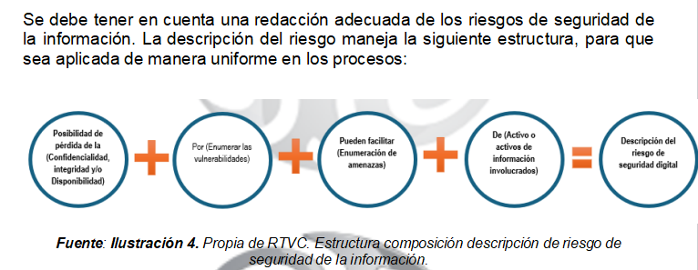
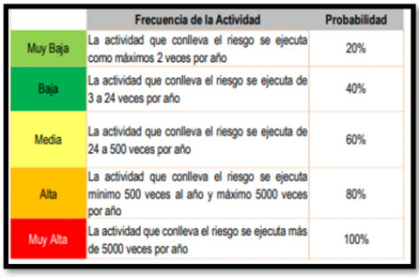

 |  | CRITERIOS PARA DEFINIR EL IMPACTO
